基礎設計
クエスト基礎設計フォーマット
 |  |  |  |  |  |  | ボスユニット画像１ | ボスユニット画像２
 | 認識合わせ |  |  |  |  |  |  ボスユニット画像１ |  ボスユニット画像２

 |  | クエストの位置づけ（プルダウン選択） |  | ウィザード
 |  | クエストの存在意義 |  | 上級者の遊び場。★６まで育つユニットが手に入る。超上級者はここを周回してバグマのユニットを作る。
 |  | つまり |  | ある程度の難易度を持ちながら、周回のしやすさとのバランスを取りましょう

 | 基本情報

 |  | クエスト名 |  | 曹國舅（そうこっきゅう）襲来！
 |  | クエストカテゴリー | 超ウィザード級 | ー
 |  |  | ウィザード級 | ◯
 |  |  | 超絶級 | ◯
 |  |  | 超級 | ー
 |  |  | 上級 | ー
 |  |  | 中級 | ー
 |  |  | 初級 | ー
 |  |  | クエストID | 48013
 |  | ボスユニット情報 | ユニットID | 8105,8106 |  |  | 対抗ユニット画像１ | 対抗ユニット画像２
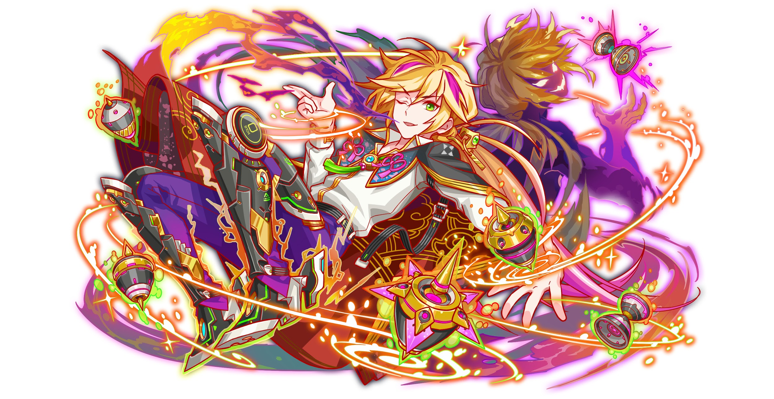
 |  |  | ユニット名 | 曹國舅（そうこっきゅう） |  |  | 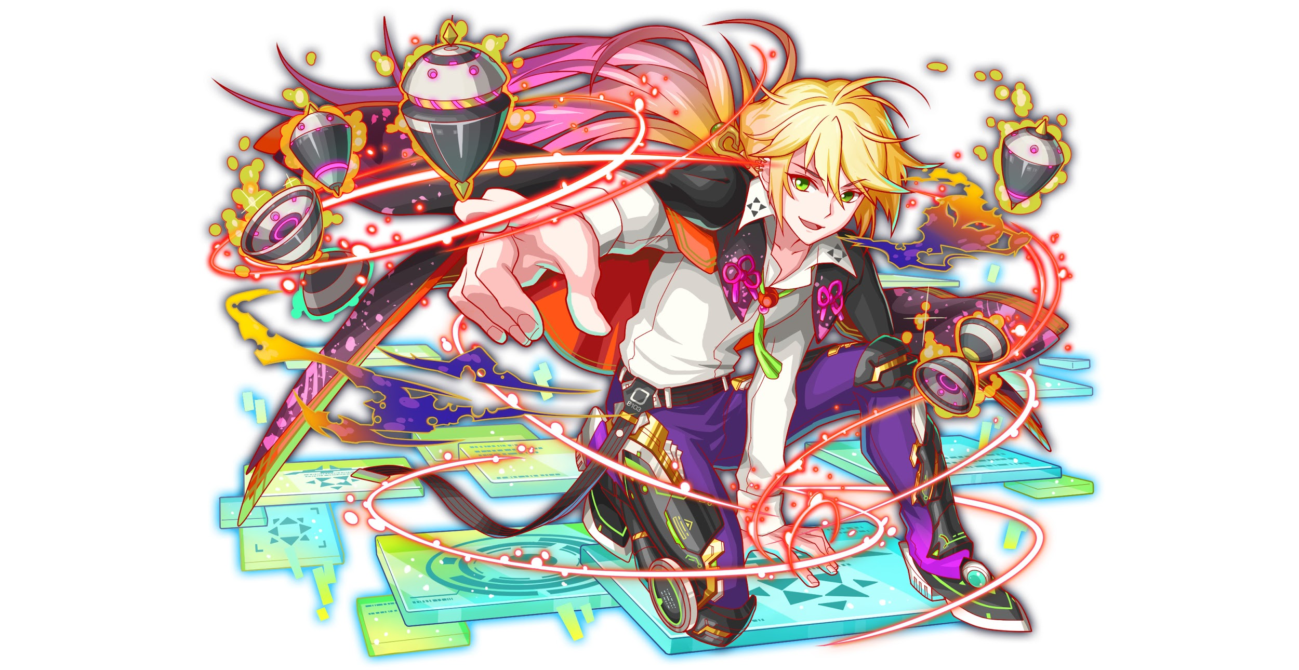 対抗ユニット画像１
 |  |  | 属性（プルダウン選択） | 緑
 |  |  | 種族A（プルダウン選択） | ゴッド
 |  |  | 種族B（プルダウン選択） | ヒューマン
 |  |  | タイプ（プルダウン選択） | hp
 |  | 対抗ユニット情報 | ユニットID | 8103,8104
 |  |  | ユニット名 | 李鐵拐（りてっかい）

 |  | ステージ制限 ※超級は必須 | 制限１
 |  |  | 制限２
 |  | ステージギミック | ギミック１ | 黄パネルなし
 |  |  | ギミック２
 |  | エネミーギミック | ギミック１ | プロテクト
 |  |  | ギミック２ | 爆風軽減
 |  | キラー対象 | キラー１
 |  |  | キラー２
 |  | 対応できるユニット数
 |  | フロア構成（プルダウン選択） |  | ４フロア
 |  | 背景画像指定 | ※要デザイナー確認
 |  | クエストの位置付け （運営としての目的） | ・新規ユーザー定着 ・世界観を楽しませる ・ギミックチャレンジ ・上位コンテンツ ・エンドコンテンツ ・・・など | ・「八仙編」の世界観を楽しませる
 |  | クエストの難易度 | ※ウィザード級だけど、 実際の難易度は？ といった項目です。 | ボスがHPが多いので時間はかかります でももしちゃんと回復して、もしくボスを一撃で倒すレベル攻撃力があったら無難にクリアできる 難易度はやや高い
 |  |  | ストーリー | 最近ALICE中華支部に商売の相場は異常のせいで大混乱に陥る。 元仙人機関のエリート集団「八仙」の一人「李鐵拐」は最近の相場の流れを調査すると、すべての証拠は「張本人は曹國舅」に指す。 中華支部に商売相場の安定を守るため、李鐵拐は秘密取引拠点へ曹國舅の不正行為を阻止する。 曹國舅は得意な商売、市場操作の技術で大量な商品を買い占め、怪し株券取引など方法でビットなど財貨を巻き上げている。 （藍彩和の無意味みたいな破壊行動も曹國舅の市場操作計画の一環、大衆の混乱を起こすの為） 李鐵拐： 元ALICE世界治安機関ー仙人機関のエリート集団「八仙」の一人、廃棄ユニットに自分のデータを移転する術が得意。最近ALICE中華支部に噂になってる怪しいの商売取引を調査してます。 曹國舅： 元ALICE世界治安機関ー仙人機関のエリート集団「八仙」の一人、もとは凄腕の商売人ですけど、女王に汚染した後、ALICE一の黒金になりました。たくさん人の金を絞って女王軍の軍資金として献上する。若干お嬢様気味。実はかなり臆病で緊張しやすい、緊張したらよくドジる 裏設定： 曹國舅は実は女王に汚染していないです。 八仙が分裂するとき、八仙のリーダー「呂洞賓」に頼まれて、スパイ役として女王軍に潜入しました。藍采和の力があまりに強いため、制御プログラムを藍采和にかけて、彼女/彼をただいたずら程度で破壊活動をするのも曹國舅です。 今回は李鐵拐と交戦して、秘密のデータを渡すのも任務の一環です 交戦したあと、逃走するのも調査し続けるためです
 |  | ユーザー体験 | 目的 | とにかくHPの多いクエスト作りたい 初見には一撃で倒さないレベル ユーザーに「どうやって一撃で倒す」を盛り上がるのが目的
 |  |  | 要件：優先度最高 | ボスはとにかくHPが多い
 |  |  | 要件：優先度高 | ※2ケージめのボスは異常状態無効がなしにしたい 特殊状態でハメできる プロテクトパネル
 |  |  | 要件：優先度中 | 邪魔パネル 爆風軽減
 |  |  | 要件：優先度低
 |  |  | 特殊要件：特命 特定ユニットを 止めるなど。
 |  | 専用セリフ（先制） | 李鐵拐 | この気配、懐かしい...→（この技、まさか李鐵拐か？）
 |  |  | 藍采和 | どうやら制御プログラムは解除されたらしい...→（ごめんなさい、任務だから仕方ない...）
 |  | 専用セリフ（死亡） | 李鐵拐 | この暗号化ファイルを洞賓姉様に渡してください、 状況は想像以上の深刻です... （君たちの戦力と決意を拝見しました、あとは任せていいよね...）
 |  |  | 藍采和 | 采和ちゃんってばか！ 事前に洞賓姉様の任務を教えなくてよかったわ！ （君たちの戦力と決意を拝見しました、あとは任せていいよね...）
 |  |  | そのほか | どうやら今回は君たちの勝ちですね、 でも暗黒仙人の勢力は想像以上です、気よ付けて進んでくださいませ... （君たちの戦力と決意を拝見しました、あとは任せていいよね...）
 |  | ステージギミック早見表 (2016/7/4更新) ※パーティの組み方に影響を与える戦略要素 |  | ウィルス / スリープ / スキルバインド / カウンター / 全体攻撃 / 連続攻撃 / パネル変換禁止 / 爆風軽減 / 時限式ダメージパネル / お邪魔パネル / パネルプロテクト / 暗闇 / {赤・青・黄・緑・ハート}無効 / {赤・青・黄・緑・ハート}ドロップDOWN / タップ数変更 / チェーン数変更 / {ヒューマン / アニマル / マシン / ドラゴン / ゴッド / unknown}キラー / {ヒューマン / アニマル / マシン / ドラゴン / ゴッド / unknown}限定 /

 |  | クリア報酬

 |  | 補足

 | 活躍させたいユニット＝想定パーティ

 |  | ラベル | ユニットID | ユニット名 | 概要コメント・要件定義時の選定理由など
 |  | SS(Level:99) |  | 李鐵拐 | ランダムで最大1つ赤CBPに、緑・お邪魔パネルをCパネルに変換+1ターンテクニカル・攻撃タイプのタップ回数を1増やし、爆風強化 | プロテクトブレイク ウィルス無効
 |  | SS(Level:99) |  | 真鋭の征服者 織田信長 （or超覚醒）←繁体字未開放 | 1ターン赤属性の攻撃力を超大UPしタップ回数を2増やす+赤属性ユニット全員で攻撃
 |  | S(Level:99) |  | 穿熱の緋龍王 キング・ドライグ | 3ターンの間赤パネルの出現率を大UP+Cパネル生成短縮(効果大) | 爆風軽減無効
 |  | SSS(Level:99) |  | 想心の恋鎖 モールス | ハートパネルをCパネル変換+2ターンハートパネルが赤ボムでドロップ、赤属性の攻撃力UP(青・黄パネル吸収し効果特大UP) | プロテクトブレイク ハート出現率UP
 |  |  |  |  | 一撃必殺の手順 李鐵拐が先頭の時 ドライグ→モールス→李鐵拐→1タップ→信長

 |  | 救済策
 |  | ラベル | ユニットID | ユニット名 | 概要コメント・要件定義時の選定理由など
 |  | SS(Level:99) |  | 李鐵拐 | 赤属性 テクニカルタイプ 種族ゴッド Uスキル（7ターン） ランダムで最大1つ赤CBPに、緑・お邪魔パネルをCパネルに変換+1ターンテクニカル・攻撃タイプのタップ回数を1増やし、爆風強化 Cスキル 1体に特大ダメージ+ 2ターン赤属性の攻撃力小UP アビリティ プロテクトブレイク ウィルス無効 | 爆風軽減 攻撃力DOWN プロテクト ウィルス
 |  | SS(Level:99) | 9002 | 春香（6/20李鐵拐と一緒に開放） | 赤属性 攻撃タイプ 種族ヒューマン Uスキル（7ターン） ランダムで最大1つSCP(特大)に変換+暗闇解除+1ターン赤属性のタップ数2増加、赤パネル出現率特大UPし、緑パネル出現率大UP Cスキル 1体に特大ダメージ+ ドラゴンに効果超大 アビリティ プロテクトブレイク | ドラゴン プロテクト
 |  | S(Level:99) |  | 炎焔宿す革命皇 ナポレオン | 赤属性 バランスタイプ 種族ヒューマン Uスキル（7ターン） 緑パネルを赤ボムに、ランダムで最大1個SCP(大)に変換+2ターン全ユニットの攻撃力をUP(青・ダメージパネルを吸収し効果UP) Cスキル 1体に超大ダメージ+ 2ターン全ユニットの回復力小UP アビリティ プロテクトブレイク | ダメージパネル 回復力DOWN プロテクト
 |  | SSS(Level:99) |  | 想心の恋鎖 モールス | 赤属性 テクニカルタイプ 種族アカデミア・Unkown Uスキル（7ターン） ハートパネルをCパネル変換+2ターンハートパネルが赤ボムでドロップ、赤属性の攻撃力UP(青・黄パネル吸収し効果特大UP) Cスキル 1体に超大ダメージ+ HP小回復+2ターン全ユニットの回復力UP アビリティ プロテクトブレイク ハート出現率UP | ハートパネルUP/DOWN プロテクト

 | フロア構成

 |  | フロア１
 |  | スキルをためさせるフロア。 Cスキルとアビリティのみで突破が可能。 整地やCパネルをためるユーザーのプレイスキルが求められるようにしたい。 HPは1フロア目にしてはやや高めとしたい。 春香のドラゴンキラーが有効に働くようにしたい。
 |  | ユニットID | ユニット名 | 攻撃力・HP・Speed | 概要・行動パターン
 |  |  | ムゥ |  | 【一定確率】攻撃力DOWN＋単体攻撃 【一定確率】全体攻撃 【一定ターン経過】防御力UP（微小）
 |  |  | ミール |  | 【一定確率】パネルプロテクト＋単体攻撃

 |  | フロア２
 |  | フィーバーと一部のスキルを使うことで突破できるフロア。 アビリティのプロテクトブレイクと、ナポレオンのダメージパネル処理を生かす。 エリア変換スキルで変化を出したい。 春香のドラゴンキラーが有効に働くようにしたい。
 |  | ユニットID | ユニット名 | 攻撃力・HP・Speed | 概要・行動パターン
 |  |  | ヤマタノオロチ |  | 【開幕】状態異常耐性＋ダメージパネル少量ドロップ 【一定確率】連続攻撃 【一定確率】ダメージパネルにプロテクト＋連続攻撃 【ターン経過】ダメージパネル大量変換
 |  |  | ヤマタノオロチ |  | 【開幕】状態異常耐性＋回復力DOWN 【一定確率】ウィルス＋単体攻撃 【一定確率】ウィルス状態のユニットにキラー 【ターン経過】ダメージパネル大量変換＋ダメージパネルにプロテクト

 |  | フロア３
 |  | スキルをためさせるフロア。 想定パーティは火力が出せるため、HP多めに調整し、防御力UPもつける。
 |  | ユニットID | ユニット名 | 攻撃力・HP・Speed | 概要・行動パターン
 |  |  | かぐや |  | 【開幕】全体の防御力UP 【ターン経過】赤パネルプロテクト 【一定確率】全体攻撃 【HP30％以下】自身の防御力UP
 |  |  | マイ |  | 【一定確率】クリティカル

 |  | フロア４
 |  | HPと攻撃力が高く、長期戦となるフロア。 経過ターンやピンポイントでユーザーが狙えるトリガーでエネミースキルを使わせ、それを利用することで大ダメージが与えられる。 即死攻撃あり。
 |  | ユニットID | ユニット名 | 攻撃力・HP・Speed | 概要・行動パターン
 |  |  | 曹國舅★5 | HP 500000 | HP少なめ（倒すほどにしぶとくなって生き返るイメージ） 【開幕】状態異常耐性 【一定確率】ダメージパネル変換＋クリティカル 【一定ターン毎】ダメージパネルを吸収して全体攻撃 【HP一定以下】ダメージパネル大量変換＋1ターンCパネルドロップ 小手調程度。 ギミックはあまり複雑ではなく、慎重に長期戦に持ち込めば勝てる程度。
 |  |  | 曹國舅★6 | HP 2000000 | HP多め（倒すほどにしぶとくなって生き返るイメージ） 【開幕】状態異常耐性 【1ターンごと】属性パネルを黄パネルに変換＋クリティカル 【2ターンごと】黄パネルをプロテクト 【3ターンごと】黄パネルをダメージパネル変換＋1ターンCパネルドロップ 【11ターン経過】即死攻撃予告 【12ターン経過】即死攻撃 黄パネルをギミックの軸にすることで、対応の難易度を上げる。
 |  |  | 曹國舅★6 | HP 2000000 | HP超多め（倒すほどにしぶとくなって生き返るイメージ） 【開幕】状態異常耐性＋ハートパネルドロップ率UP 【毎ターン】弱めの連続攻撃 【HP70%以下】HPを最大まで回復（何回も） 【9ターン経過】即死攻撃予告 【10ターン経過】即死攻撃 一撃必殺の手順 李鐵拐が先頭の時 春香→モールス→1タップ→李鐵拐→1タップ→ナポレオン ※ボスはこのパーティで70%に削ったらギリギリいけるHPでお願いしたい

